Sheet1
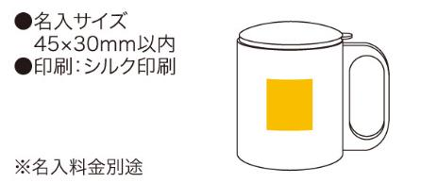
提 案 書

ステンレスマグ（フタ付） |  | 参考上代 | ¥580 | 販売価格
 |  | （税別） |  | （税別）
【JAN】 | 4562121884175
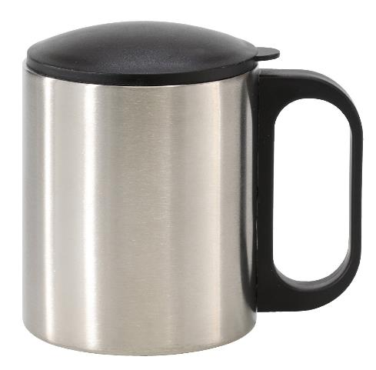 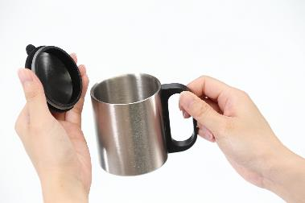 |  |  | 【商品番号】 6445 【本体サイズ】 φ70×90mm・108ｇ 【パッケージサイズ】 101×78×99mm・139ｇ 【個装形態】 化粧箱入 【材質】 ステンレス・ポリプロピレン・ABS樹脂 【入数】 120 【商品説明】 インドア・アウトドア両方で使えるフタ付きのステンレスマグカップ 【備考】 容量190ml 【生産国】 中国

